①発注請求書
発注用
 |  |  |  |  |  |  | 請 求 書 |  |  |  |  |  |  |  |  | NO.

 |  |  |  |  |  |  |  |  |  |  |  |  |  | 年 |  |  | 月 | 25 | 日

 |  |  |  |  |  | 御中 |  |  |  | 請 求 者 | 取引先コード |  |  |  |  | furuki-N1-v02_05

 | 下記の通り請求いたします |  |  |  |  | 注文書No.
 |  |  |  |  |  | 古木建設社員
 | 工事コード |  |  |  |  | 弊社担当者

 | 工 事 名
 |  |  |  |  |  |  |  |  |  |  |  |  | 登録番号：

月 日 |  | 行No. | 今月迄出来高 |  | 契約金額 |  | 受領済金額 |  | 工 種 名 称 |  |  | 今回請求金額 |  |  | 請求残金額
 |  |  |  | %
 |  |  |  | %
 |  |  |  | %
 |  |  |  | %
 |  |  |  | %
 |  |  |  | %
10%対象計: |  |  | 0 |  | 円 内消費税： |  |  | 円 | 合 計 |  |  | 0
査 定 |  | 行No. | 引去金額 |  | 発注金額 |  | 既払金額 |  | 備 考 |  |  | 今回支払金額 |  |  | 支払残金額

社 長
専 務
常 務
部 長
次 長
課 長
主 任
係 員
照 合
 |  |  |  |  |  |  |  |  | 合 計
条 項 | 1)太枠内は弊社で記入する為、記入しないこと。
 | 2)この請求書に社印または代表印を押印して下さい。
 | 3)請求書は現場別に発行のこと。
 | 4)毎月25日締切りとし出来高90％を月末までに古木建設本社へ提出のこと。
 | 5)取引先コード番号は必ず記入のこと、未記入の場合は支払が延期される場合もありますのでご注意願います。
 | 6)本工事受注者は、毎月受取金額に対し、1000分の2 の賦金及び、1000分の1 の安全会費を発注者に支払うこと。
 | 7)本工事受注者は、毎月の振込金額に対し、振込手数料（税込み）を発注者に支払うこと。

②未発注請求書
未発注用
 |  |  |  |  | 請 求 書 |  |  |  |  |  |  |  |  |  |  |  | NO.

 |  |  |  |  |  |  |  |  |  |  |  |  |  |  |  | 年 |  | 月 | 25 | 日

 |  |  |  | 御中 |  |  |  | 請 求 者 |  | 取引先コード |  |  |  |  |  |  | furuki-N1-v02_05

 | 下記の通り請求いたします |  |  | 注文書No.
 |  |  |  | 古木建設社員
 | 工事コード |  |  | 弊社担当者

 | 工 事 名
 |  |  |  |  |  |  |  |  |  |  |  |  |  | 登録番号：

月 日 |  | 名 称. | 数 量 |  | 単位 | 単 価 | 請求金額 |  | 行No. | 工種 | 要素 | 手形 | 今回支払金額 |  | 備 考

社 長
専 務
常 務
部 長
次 長
課 長
主 任
係 員
照 合
※印は軽減税率対象品目 |  |  | 合 計 |  |  |  |  |  | 合 計
条 項 | 1)太枠内は弊社で記入する為、記入しないこと。
 | 2)この請求書に社印または代表印を押印して下さい。
 | 3)請求書は現場別に発行のこと。
 | 4)毎月25日締切りとし出来高90％を月末までに古木建設本社へ提出のこと。
 | 5)取引先コード番号は必ず記入のこと、未記入の場合は支払が延期される場合もありますのでご注意願います。
 | 6)本工事受注者は、毎月受取金額に対し、1000分の2 の賦金及び、1000分の1 の安全会費を発注者に支払うこと。
 | 7)本工事受注者は、毎月の振込金額に対し、振込手数料（税込み）を発注者に支払うこと。

①発注請求書の書き方(インボイス対応)
指定請求書
本ファイル furuki-N1-v02_05.xlsxについて
インボイス対応請求書の書き方
【発注】分

1.工事コード／取引先コードの数値1桁づつ１セルに入力を廃止。

2.登録番号入力欄新設（インボイス対応）
税務署より通知された”登録番号”を入力して下さい。
免税事業者様又は登録番号非登録事業者様は”登録なし”と入力して下さい。

当社では免税事業者/課税事業者/適格請求書発行事業者の別に関わらず注文/請書/指定請求書は
税込み金額で取決めし発行/支払いを行います。（令和５年10月１日以降も変更無し）
【登録なし】の場合
 | ・課税事業者様からの請求書に”登録番号が”入っていない場合、当社で仕入税額控除が
 | 出来ません。※ 是非”登録番号”を取得して下さるようお願い致します。
 | ・免税事業者様からの請求書で”登録番号”が入っていない場合、当社で仕入税額控除が
 | 出来ません。※
 | ※経過措置はあります。
 | 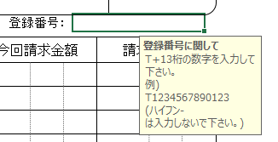

3.備考欄に数値13桁＋6行の情報印字追加
当社経理システムに必要な情報として印字されます。
取引先コード／工事コード／請求年月日＆No.／注文番号／請求金額／登録番号より自動印字されます。
上記情報で分からない箇所がある場合は古木建設工事担当者に問い合わせして頂けると助かります。
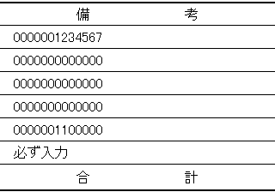
（登録番号除く）

2023-10-02
furuki-N1-v02-04
廃止

②未発注請求書の書き方(インボイス対応)
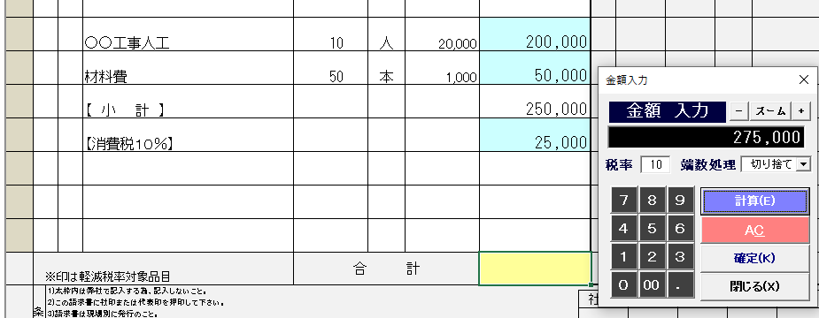
指定請求書
本ファイル furuki-N1-v02_05.xlsxについて
インボイス対応請求書の書き方
【未発注】分

1.工事コード／取引先コードの数値1桁づつ１セルに入力を廃止。

2.登録番号入力欄新設（インボイス対応）
税務署より通知された”登録番号”を入力して下さい。
免税事業者様又は登録番号非登録事業者様は”登録なし”と入力して下さい。

当社では免税事業者/課税事業者/適格請求書発行事業者の別に関わらず注文/請書/指定請求書は
税込み金額で取決めし発行/支払いを行います。（令和５年10月１日以降も変更無し）
【登録なし】の場合
 | ・課税事業者様からの請求書に”登録番号が”入っていない場合、当社で仕入税額控除が
 | 出来ません。※ 是非”登録番号”を取得して下さるようお願い致します。
 | ・免税事業者様からの請求書で”登録番号”が入っていない場合、当社で仕入税額控除が
 | 出来ません。※
 | ※経過措置はあります。
 | 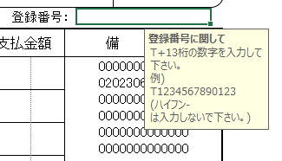
3.【未発注用】税率ごとに小計・消費税額行が必要です。
これらはインボイス対応とする為に必須となります。
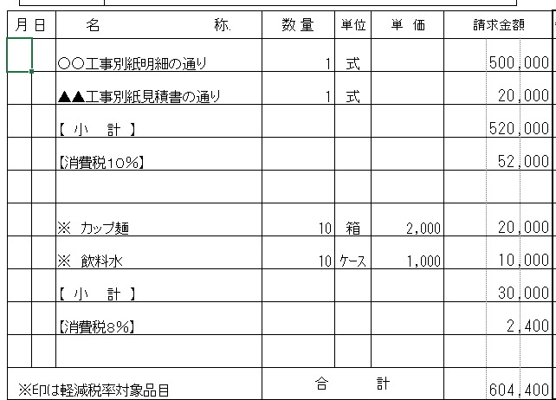

3.備考欄に数値13桁＋6行の情報印字追加
当社経理システムに必要な情報として印字されます。
取引先コード／工事コード／請求年月日＆No.／注文番号／請求金額／登録番号より自動印字されます。
上記情報で分からない箇所がある場合は古木建設工事担当者に問い合わせして頂けると助かります。
（登録番号除く）
2023-10-02
furuki-N1-v02-04
廃止

4.Excel【指定請求書】【マクロ付】のすすめ

furuki-N1-v02.xlsxでは【小計】や【合計】【消費税額】欄に数値を手入力しないとなりません。

しかし、Excel【指定請求書】、【マクロ付】FURUKI-EXCEL.xlsmは
・各種リストを持っている。
・『電卓』機能で計算結果を貼付け出来る。
・ワークシートをコピーする事無く、請求書の請求履歴を見られる。
・以前の月の請求書をコピーし今月の請求書を作成できる。
・発注分の支払い履歴／残金額等が見られる。※
（※ユーザー登録が必要）
など、使い勝手を配慮した物となっています。

是非、使ってみて下さい。

・電卓 |  | ・単位リスト | ・名称リスト
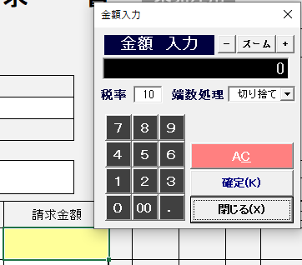
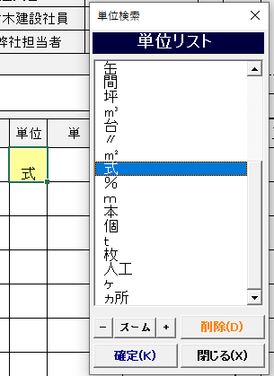
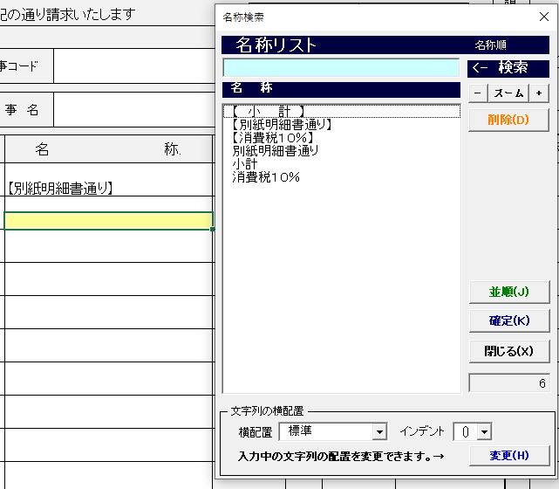

 | ・ 計算 単位×単価

 | ・ 計算 小計

 | ・ 計算 消費税額

 | ・ 計算 合計

②適格請求書のサンプル
未発注用
 |  |  |  |  |  | 請 求 書 |  |  |  |  |  |  |  |  |  |  |  |  |  |  |  |  |  | NO.

 |  |  |  |  |  |  |  |  |  |  |  |  |  |  |  |  |  |  |  | 2023 |  | 年 | 10 |  | 月 | 25 | 日

 |  |  |  |  | 御中 |  |  |  |  | 請 求 者 |  | 取引先コード |  |  |  |  |  | 099990 |  |  |  |  |  | furuki-N1-v02_05
 |  |  |  |  |  |  |  |  |  |  |  |  | 〒 | 000-0002
 | 下記の通り請求いたします |  |  |  | 注文書No. |  |  |  |  |  |  |  | 住所１
 |  |  |  |  | 古木建設社員 |  |  | 古木社員名 |  |  |  |  | 住所２
 | 工事コード |  | 9999999 |  | 弊社担当者 |  |  | 御社担当者名 |  |  |  |  | 会社名
 |  |  |  |  |  |  |  |  |  |  |  |  | 役職＋代表者名

 | 工 事 名 |  | ○○○○○○○○工事 |  |  |  |  |  |  |  |  |  | TEL |  | 999-999-9999 |  |  | FAX | 888-888-8888
 |  |  |  |  |  |  |  |  |  |  |  |  |  |  |  |  |  |  | 登録番号： |  |  | T1234567890123

月 日 |  | 名 称. |  | 数 量 |  | 単位 | 単 価 |  | 請求金額 |  | 行No. | 工種 |  |  | 要素 | 手形 | 今回支払金額 |  |  |  | 備 考
 |  |  |  | 1 |  | 式 |  |  | 500,000
 |  | ○○工事別紙明細の通り
 |  |  |  | 1 |  | 式 |  |  | 20,000
 |  | ▲▲工事別紙見積書の通り
 |  |  |  |  |  |  |  |  | 520,000
 |  | 【 小 計 】
 |  |  |  |  |  |  |  |  | 52,000
 |  | 【消費税１０％】

 |  |  |  | 10 |  | 箱 | 2,000 |  | 20,000
 |  | ※ カップ麺
 |  |  |  | 10 |  | ｹｰｽ | 1,000 |  | 10,000
 |  | ※ 飲料水
 |  |  |  |  |  |  |  |  | 30,000
 |  | 【 小 計 】
 |  |  |  |  |  |  |  |  | 2,400
 |  | 【消費税８％】

社 長
専 務
常 務
部 長
次 長
課 長
主 任
係 員
照 合
※印は軽減税率対象品目 |  |  |  | 合 計 |  |  |  |  | 604,400 |  | 合 計
条 項 | 1)太枠内は弊社で記入する為、記入しないこと。
 | 2)この請求書に社印または代表印を押印して下さい。
3.【未発注用】税率ごとに小計・消費税額行が必要です。
 | 3)請求書は現場別に発行のこと。
 | 4)毎月25日締切りとし出来高90％を月末までに古木建設本社へ提出のこと。
 | 5)取引先コード番号は必ず記入のこと、未記入の場合は支払が延期される場合もありますのでご注意願います。
 | 6)本工事受注者は、毎月受取金額に対し、1000分の2 の賦金及び、1000分の1 の安全会費を発注者に支払うこと。
 | 7)本工事受注者は、安全協力費として、毎月の受取金額に対し、1000分の1 の安全会費を支払うこと。

